ÖRNEK 1
PLANLAMA VE HAZIRLAMA (ADIM 1) |  |  |  |  |  |  |  |  |  |  |  |  |  |  |  |  |  |  |  |  |  |  |  |  |  |  |  |  |  |  |  |  |  |  |  |  |  |  |  |  |  | Doküman No |  |  |  |  | : PR-21 FR-02
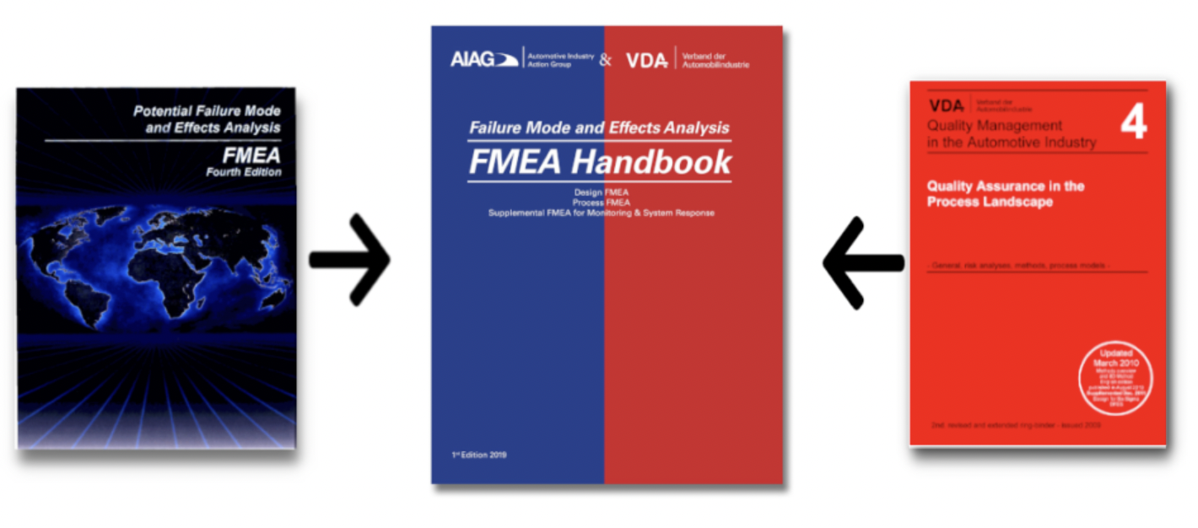 |  |  | PFMEA ( AIAG & VDA ) |  |  |  |  |  | Kuruluşun Adı: |  |  | Cemet Yapışkan Bantlar San. ve Tic. A.Ş |  |  |  |  |  |  | FMEA Yöneticisi |  | M.Ömer KARAKURT |  |  |  |  |  |  |  | PFMEA Kimlik Numarası: |  |  | 2025-F16 |  |  |  |  |  |  |  |  |  | Yayın Tarihi |  |  |  |  | : 26.01.2016
 |  |  |  |  |  |  |  |  | Üretim Sahasının Konumu: |  |  | İSTANBUL / TÜRKİYE |  |  |  |  |  |  | PFMEA Başlangıç - Bitiş Tarihi |  |  |  |  |  |  |  |  |  | Proses Sorumluluğu: |  |  | - |  |  |  |  |  |  |  |  |  | Revizyon Tarihi |  |  |  |  | : 11.12.2023
 |  |  |  |  |  |  |  |  | Müşteri Adı: |  |  | Nursan |  |  |  |  |  |  | PFMEA Revizyon Tarihi / Numarası |  | 27.08.2024/001 |  |  |  |  |  |  |  | Gizlilik Seviyesi: |  |  | NORMAL |  |  |  |  |  |  |  |  |  | Revizyon No |  |  |  |  | : 02
 |  |  |  |  |  |  |  |  | Ürün Adı: |  |  | BEZ Bant - 1810A |  |  |  |  |  |  | Multi-Disipliner Ekip |  | İŞ AKIŞI SORUMLULARI |  |  |  |  |  |  |  | Müşteri Kontak Adı : |  |  |  |  |  |  |  |  |  |  |  |  | Sayfa |  |  |  |  | : 1/1
YAPI ANALİZİ (ADIM 2) |  |  |  |  |  |  |  |  | FONKSİYON ANALİZİ (ADIM 3) |  |  |  |  |  |  |  |  |  | HATA ANALİZİ (ADIM 4) |  |  |  |  |  |  |  |  |  | RİSK ANALİZİ (ADIM 5) |  |  |  |  |  | OPTİMİZASYON (ADIM 6)
1. Proses Parçası |  |  | 2. Proses Adımı | 3. Proses Çalışma Öğesi |  |  |  |  | 1. Proses Parçasının Fonksiyonu |  |  | 2. Proses Adımının ve Ürün Karakteristiğinin Fonksiyonu |  | 3. Proses Çalışma Öğesinin ve Proses Karakteristiğinin Fonksiyonu |  |  |  |  | 1. Hata Etkisi (HE) |  |  | Hata Etkisinin Şiddeti ( S ) | 2. Proses Adımının Hata Türü (HT) | 3. Çalışma Öğesinin Hata Sebebi (HS) |  |  |  |  | Hata Sebebinin Mevcut Önleyici Kontrolü (PC) | Hata Nedenin Olma Olasılığı (O) | Hata Sebebi veya Hata Türünü Tespit Etmeye Yönelik Mevcut Kontrolleri (DC) | H.S. / H.T.'nin Tespit Edilebilirliği (D) | PFMEA Aksiyon Önceliği | Özel Karakteristikler | Önlemeye Yönelik Faaliyet / OLMA OLASILIĞINA YÖNELİK AKSİYONLAR | Tespit Etmeye Yönelik Faaliyet | Sorumlu Kişi | Hedef Tarih | Durum ( Yönetici Kararı ) | Kanıtları ile Alınan Aksiyonlar | Tamamlanma Tarihi | Şiddet (S) | Olasılk (O) | Tespit Edilebilirlik (D) | Ürün Özel Karakteristikler | PFMEA Aksiyon Önceliği | Notlar
Üst Sistem ( SON KULLANICI ) | Sistem ( SONRAKİ ADIM ) | Altsistem ( KURULUŞ ) | Odak Öğenin İstasyon No ve Adı. ( İŞ AKIŞ ŞEMASI İLE UYUMLU ) | 7M Tipi |  |  |  |  | Sistemin, Altsistemin, Parça Öğesinin veya Prosesin Fonksiyonu |  |  | Proses Adımının Fonksiyonu | Ürün Karakteristiği (Fonksiyonu) (Sayısal değer opsiyoneldir) | 7M Tipi |  |  |  |  | ( HATA GERÇEKLEŞİRSE NE OLUR ? ) |  |  |  |  | ( HATA NEDEN OLUR ? )
 |  |  |  | İnsan | Makine | Ham / Sarf Malzeme | Çevre (Ortam) | Metot | Senin Sahanda; | Sevk Edilecek Sahada; | Son Kullanıcı; |  |  | İnsan | Makine | Malzeme | Çevre (Ortam) | Metod | Senin Sahanda; | Sevk Edilecek Sahada; | Son Kullanıcı; |  |  | İnsan | Makine | Malzeme | Çevre | Metod
 |  |  | OP.1 | KALİTE KONTROL OPERATÖRÜ | FORKLİFT. | BEZ BANT | NORMAL ÇALIŞMA KOŞULLARI | ERP İLE TAKİP | İDARİ KABUL YAPILMIŞ | İDARİ KABULÜ YAPILMIŞ |  | GELEN HAM MLZ. İDARİ KABULNÜ YAPAR | KANTAR FİŞİ İLE TARİH | KK OPR : WI YA GÖRE GELEN ÜRÜNÜN İRSALİYE KONTROLÜNÜ YAPAR , ARAÇTAN SARI ALANA ÇEKTİRİR, GİRİŞ KONTROLLERİNİ SAĞLAR. | FORKLIFT : 1.5 TON - 3Mt YE KADAR YÜKLERİ İSTİFLER | BARKOD : TESLIMI YAPILMIŞ DOĞRU ÜRÜNÜ GKK İŞLEMİNE YÖNLENDİDİR ( ERP ) ( DIŞ ORTAMDA KULLANILACAK BARKOD ETİKETLERİ GÜNEŞE VE YAĞMURA DAYANIKLI OLACAK.) | SARI ALAN : KK ONAYI ALMADAN GİRDİLERİN ÇIKAMADIĞI ALAN ( SUNDURMA ALTI OLACAK ) | ERP : TÜM SÜREÇLERİ YÖNLENDİREN , KAYDEDEN VE ÖLÇEN YAZILIM. | DEPO ADETLERİ / MİKTARI TUTMAZ | SEVKİYAT PERFORMANSI DÜŞER | BİLİNEN ETKİSİ YOKTUR. | 4 | H9 : AMBALAJ HATASI | KK OPR : WI YA GÖRE ÇALIŞMAZSA , KANTARA DENGELİ AKTARILMAZSA ,GELEN ÜRÜNÜN İRSALİYE KONTROLÜNÜ YAPMAZ İSE , ERP SİSTEMİNE HATALI GİRERSE | - | BARKOD : ETİKETİN GÜNEŞ,YAĞMUR VB ETKİLERDEN DOLAYI DEFORME OLMASI | SARI ALAN : DÜZENSİZ OLDUĞU İÇİN DİĞER GİRDİLERLE KARIŞMASI , HASARLANMASI İSRAF EDİLMESİ | ERP : SİSTEME HATALI,EKSİK GİRİLİRSE | BİR ÖNLEYİCİ KONTROL YOKTUR PERSONEL TECRÜBESİ İLE YAPILIR. | 4 | ERP SİSTEMİ SİPARİŞ ADEDİ İLE GELEN PARTİ MİKTARINI KARŞILAŞTIRIR HATA VAR İSE SATINALMAYA BİLGİ VERİR | 2 | L
 |  |  | MAL KABUL | FORKLİFT OPR. |  |  |  |  | ERP SİST AKTARILMIŞ | DOĞRU MİKTAR / ADET VB | - | GKK İÇİN SARI ALANA ÇEKER | TÜR & ADET/KG/M2 UYUMU | FORKLIF OPR : KK ONAYLI TARTILMIŞ & SAYILMIŞ ÜRÜNÜ GKK İÇİN SARI ALANA EMNİYETLİ ŞEKİLDE AKTARIR. |  |  |  |  | ÜRETİM PLANLARINI YANILTIR | MÜŞT.ÜRETİM PLANLARI AKSAR
 |  |  | TESLİM TESELLÜM BL. | DEPO SOR. |  |  |  |  | HAM /SARF / DETAY MALZEME | HAM /SARF / DETAY MALZEME |  |  |  | DEPO SOR : GKK ONAYLI GİRDİLERİ ERP'YE GÖRE GEREKLİ DEPOLAMA ALANINA FIFO İLE DEPOLAR. |  |  |  |  | HATALI ÖDEME GERÇEKLEŞİR. | -
 |  |  | OP.2 | KALİTE KONTROL OPERATÖRÜ | YAPIŞKANLIK ÇEKME/KOPMA TEST MAKİNESİ | BEZ BANT | NORMAL ÇALIŞMA KOŞULLARI | DOKÜMANTASYON | TEDARİKÇİ TDS'İNE GÖRE DOĞRULANIP KONTROL EDİLEN PARÇA | İDARİ KABULÜ YAPILMIŞ DOĞRU MİKTAR / ADET VB HAM /SARF / DETAY MALZEME | - | GELEN HAM MLZ. İDARİ KABULNÜ YAPAR GKK İÇİN SARI ALANA ÇEKER | PARÇANIN TDS'DEKİ VERİLERE GÖRE UYGUN OLMASI | KK OPR : WI YA GÖRE GELEN ÜRÜNÜN TEDARİKÇ TDS'İNE GÖRE KONTROLÜ SAĞLAR. | YAPIŞKANLIK TEST MAKİNESİ: PARÇAYI İSTENEN ÖLÇÜ,HASSAİYET İLE ÖLÇER. | HAM MLZ : TEDARİKÇİ TDS'İNE UYGUN | ÇALIŞMA ALANI : .. TEMİZ , DÜZENLİ ALAN. | METOT : ..KULLANMA TALİMATI | HAT DURUŞU | HAT DURUŞU 1 SAATTEN FAZLA | BİLİNEN ETKİSİ YOKTUR. | 8 | H1 : YAPIŞKANLIK HATASI H6 : ÖLÇÜ HATASI H12: ÜRÜNDE KIRIŞIKLIK HATASI h16: YIRTIK HATASI | kk OPR : WI YA GÖRE ÇALIŞMAZSA MAKİNEYİ AYARLAMAZSA ,İLK PARÇAYI PROSES KONR. BL ONAYLATMAZSA | YAPIŞMA TEST MAKİNESİ : BAKIMLARI YAPILMAZSA , PARAMETRELERİN BOZULMASI | HAM MLZ : STD UYGUN OLMAZSA , RAF ÖMRÜ DOLMUŞ OLURSA | - | GKK PROSEDÜRÜ | MEVCUT ÖNLEYİCİ KONTROLÜ VAR. GİRİŞ KONTROLLERDE ÖLÇÜ KONTROLLERİ YAPILIYOR. | 1 | KONTROL YOK, OPERATÖR TECRÜBESİ İLE YAPIYORUZ. | 6 | L
 |  |  | GİRİŞ KALİTE KONTROL |  |  |  | ISI,NEM,TİTREŞİM,TOZ AÇISINDAN İDEAL |  |  |  |  |  |  |  |  |  |  |  | AYIKLAMA , REWORK / HURDA | MONTAJ GÜÇLÜĞÜ / İADE & HURDA
 |  |  | KALİTE BL. |  |  |  |  |  |  |  |  |  |  |  |  |  |  |  | İÇ PPM ARTIŞI | PPM ARTIŞI , İTİBAR KAYBI |  |  |  | PROSES KONTR : WI YA GÖRE ÇALIŞMAZSA
 |  |  | OP.3 | FORKLİFT OPR. | FORKLİFT. | BEZ BANT | NORMAL ÇALIŞMA KOŞULLARI | ERP İLE TAKİP | İDARİ KABUL YAPILMIŞ | İDARİ KABULÜ YAPILMIŞ |  | kk OP. ONAYLADIĞI HAM MLZ. İDARİ KABULNÜ YAPAR | KANTAR FİŞİ İLE TARİH | FORKLIF OPR : KK ONAYLI TARTILMIŞ & SAYILMIŞ ÜRÜNÜ PROSESS İÇİN MAMÜL DEPOYA ALIR. | FORKLIFT : 1.5 TON - 3Mt YE KADAR YÜKLERİ İSTİFLER | BARKOD : TESLIMI YAPILMIŞ DOĞRU ÜRÜNÜ PROSESS İŞLEMİNE YÖNLENDİDİR ( ERP ) | MAMÜL DEPO ALANI : İŞ EMRİ OLMADAN GİRDİLERİN ÇIKAMADIĞI ALAN | ERP : TÜM SÜREÇLERİ YÖNLENDİREN , KAYDEDEN VE ÖLÇEN YAZILIM. | DEPO ADETLERİ / MİKTARI TUTMAZ | SEVKİYAT PERFORMANSI DÜŞER | BİLİNEN ETKİSİ YOKTUR. | 4 | H9 : AMBALAJ HATASI | DEPO OPR : EL TERMİNALİ İLE İŞLEM YAPMAZSA ,ERP SİSTEMİNE HATALI GİRERSE | - | BARKOD : ETİKETİN GÜNEŞ,YAĞMUR VB ETKİLERDEN DOLAYI DEFORME OLMASI | MAMÜL DEPOLAMA ALANI : DÜZENSİZ OLDUĞU İÇİN DİĞER GİRDİLERLE KARIŞMASI , HASARLANMASI İSRAF EDİLMESİ | ERP : SİSTEME HATALI,EKSİK GİRİLİRSE | MEVCUT ÖNLEYİCİ KONTROLLER VAR. ERP DESTEKLİ EL TERMİNALLERİ KULLANILIYOR. | 4 | ERP SİSTEMİ SİPARİŞ ADEDİ İLE GELEN PARTİ MİKTARINI KARŞILAŞTIRIR HATA VAR İSE SATINALMAYA BİLGİ VERİR | 2 | L
 |  |  | DEPOLAMA | DEPO SOR. |  |  |  |  | ERP SİST AKTARILMIŞ | DOĞRU MİKTAR / ADET VB | - | PROSES İÇİN MAMÜL DEPOYA ALINIR | TÜR & ADET/KG/M2 UYUMU | DEPO SOR : KK ONAYLI GİRDİLERİ ERP'YE GÖRE GEREKLİ DEPOLAMA ALANINA FIFO İLE DEPOLAR. |  |  |  |  | ÜRETİM PLANLARINI YANILTIR | MÜŞT.ÜRETİM PLANLARI AKSAR
 |  |  | TESLİM TESELLÜM BL. |  |  |  |  |  | HAM /SARF / DETAY MALZEME | HAM /SARF / DETAY MALZEME |  |  |  |  |  |  |  |  | HATALI ÖDEME GERÇEKLEŞİR. | -
 |  |  | OP.4 | KESİM OPERATÖTÜ | KESİM MAKİNASI | BEZ BANT | NORMAL ÇALIŞMA KOŞULLARI | ERP İLE TAKİP | DOĞRU RULOYU DOĞRU ŞEKİLDE MAKİNAYA BAĞLAR. SETUP OPERATÖRÜNÜN AYARLARINA GÖRE KESER. ÖLÇÜLERİN OKEY OLAN PARÇALARINI İSTENİLEN ADETTE DİZER. SONRAKİ İŞLEME AKTARIR. | MONTAJA UYGUN, uyGUN YAPIŞKANLIK DEĞERİNDE | ÜRÜNÜ UYGULADIKTAN SONRA AÇILMAMASI |  | BANT EN…, KALINLIK…(ÜRÜN GAMINDAN SEÇİLECEK) | KESİM OPERATÖRÜ: OEK'DEKİ GÖREV TANIMINA GÖRE ÇALIŞIR. İLK PARÇAYI PROSES KONTROL OPERATÖRÜNE ONAYLATIR. ÜRETİMİ YAPAR. MAKİNEYİ VE ALANINI OEK'DEKİ GÖREV TANIMINA UYGUN YÖNETİR. |  | BEZ BANT: TDS'İNDEKİ ÖZELLİKLERE GÖRE |  |  | HAT DURUŞU | HAT DURUŞU 1 SAATTEN FAZLA | BİLİNEN ETKİSİ YOKTUR. | 8 | H3 : KESİM HATASI H6 : ÖLÇÜ HATASI H12: ÜRÜNDE KIRIŞIKLIK HATASI H14 : TUTKALSIZ ALAN H16: YIRTIK HATASI | SETUP İŞ TALİMATINA UYGUN ÇALIŞMAZSA | BAKIMLARIN YAPILMAZSA |  |  |  | MEVCUT ÖNLEYİCİ KONTROLÜ VAR. ÜRETİM BAŞI VE PROSES KONTROLLERDE ÖLÇÜ KONTROLLERİ YAPILIYOR. | 1 | KONTROL YOK, OPERATÖR TECRÜBESİ İLE YAPIYORUZ. | 6 | L |  |  |  |  | - | - | - | -
 |  |  | KESİM | KALİTE KONTROL OPERATÖRÜ | HAVA KOMPARASÖRÜ | BICAK |  |  |  |  |  | DOĞRU KESİCİ TAKIMLARI BELİRLER VE ÜRETİME START VERİR. | %0 TUTKALSIZ ALAN, %0 KIRIŞIKLIK, %100 HOMOJEN GÖRÜNÜM. | PROSES KONTROL PERSONELİ: OEK'DEKİ GÖREV TANIMINA GÖRE ÇALIŞIR. İLK PARÇAYI ONAYLAR. PROSES VE FİNAL KALİTE KONTROL PROSEDÜRÜNE GÖRE ARA KONTROLLERİNİ YAPAR. |  | BICAK: UÇLARI KÖR OLMAYACAK KESME ACISINA DİKKAT EDİLECEK. |  |  | AYIKLAMA / HURDA | İADE/HURDA |  |  |  | PROSES KONTROL OPERATÖRÜ İŞ TALİMATINA UYGUN ÇALIŞMAZSA
 |  |  | ÜRETİM BÖLÜMÜ |  |  |  |  |  |  |  |  |  |  | SETUP OPERATÖRÜ: MALİNE KULLANIM TALİMATINA GÖRE AYARLAMALARINI YAPAR. ONAY ALINANA KADAR BU SÜREÇ DEVAM EDER. |  |  |  |  | İÇ PPM ARTIŞI | DIŞ PPM ARTIŞI, MÜŞTERİ MEMNUNİYETSİZLİĞİ
 |  |  | OP.5 | MAKİNE OPERATÖRÜ | - | PALET / STREÇ | NORMAL ÇALIŞMA KOŞULLARI | ERP İLE TAKİP | UUGUN PALET HAZIRLANMADAN PAKETLEME PAŞLATILMAZ. KALİTE KONTROL OPERATRÜ ONAYLANDIKTAN SONRA STREÇLEME İŞLEMİN BAŞLAMASI | ORTAMIN TEMİZ VE DÜZENLİ OLMASI | BİLİNMİYOR. | MAKİNE OPERTÖRÜ MAKİNE KULLANIM TALİMATINA GÖRE MAKİNA AYARLARINI KONTROL EDER. | BANT EN…, KALINLIK…(ÜRÜN GAMINDAN SEÇİLECEK) |  |  | PALET: PARÇA ÖLÇÜLERİNE UYGUN BOYUTLARA GÖRE |  |  | AYIKLAMA /BİR KISIM HURDA | HAT DURUŞU 1 VARDİYADAN FAZLA |  | 8 | H9 : AMBALAJ HATASI | PROSES KONTROL OPERATÖRÜ İŞ TALİMATINA UYGUN ÇALIŞMAZSA |  | MALZEMEDE KONTAMİNASYON OLURSA | ÇALIŞMA ORTAMI TOZLU OLURSA |  |  | 1 |  | 8 | L |  |  |  |  | - | - | - | -
 |  |  | AMBALAJLAMA | PROSES KONTROL OPERATÖRÜ |  |  |  |  |  |  |  | PROSES KALİTE OPERATÖRÜ PARÇANIN ÖLÇÜLERİNİ KONTROL EDEREK UYGUNLUKLARINI KONTROL EDER. DEĞERLER UYGUN İSE PAKETLEME İŞLEMİNE DEVAM EDİLİR. | %0 TUTKALSIZ ALAN, %0 KIRIŞIKLIK, %100 HOMOJEN GÖRÜNÜM. | PROSES KONTROL PERSONELİ: OEK'DEKİ GÖREV TANIMINA GÖRE ÇALIŞIR. İLK PARÇAYI ONAYLAR. PROSES VE FİNAL KALİTE KONTROL PROSEDÜRENE GÖRE ARA KONTROLLERİNİ YAPAR. |  |  |  |  |  | İADE / HURDA | BİLİNEN ETKİSİ YOKTUR. |  |  |  |  | MALZEMEDE KİRLİLİK OLURSA
 |  |  | ÜRETİM BÖLÜMÜ | TAŞIMA OPERATÖRÜ |  |  |  |  |  |  |  |  |  | TAŞIMA OPERATÖRÜ: İSG KURALLARINA UYGUN DAVRANIR. TAŞIMA SIRASINDA ÜRÜNE ZARAR VERMEMEK İÇİN OEK'DEKİ GÖREV TANIMINDA TANIMLANAN BOBİN TAŞIMA MAKİNASINI KULLANIR. |  |  |  |  | İÇ PPM ARTIŞI | DIŞ PPM ARTIŞI, MÜŞTERİ MEMNUNİYETSİZLİĞİ
...

TespitEdilebilirlik
Süreç Tasarımının Geçerli Kılınması İçin Tespit Etme Potansiyeli (D)
Tespit Etmeye Yönelik Kontroller, Tespit Yöntemi Olgunluğuna ve Tespit Etme Olanağına göre derecelendirilmiştir. |  |  |  | Kullanıcı tarafından doldurulacaktır
D | Tespit Etme Yeteneği | Tespit Yöntemi Olgunluğu | Tespit Etme Olanağı | Kurum veya Ürün Hattı Örnekleri
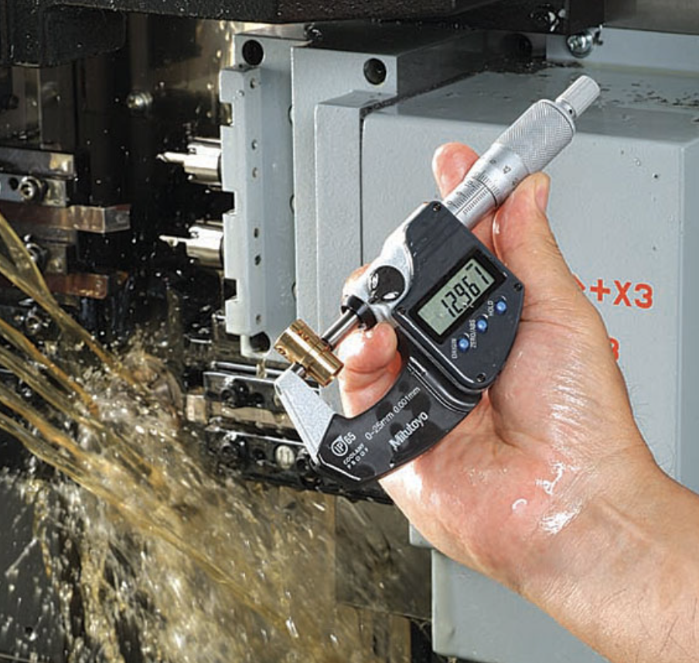
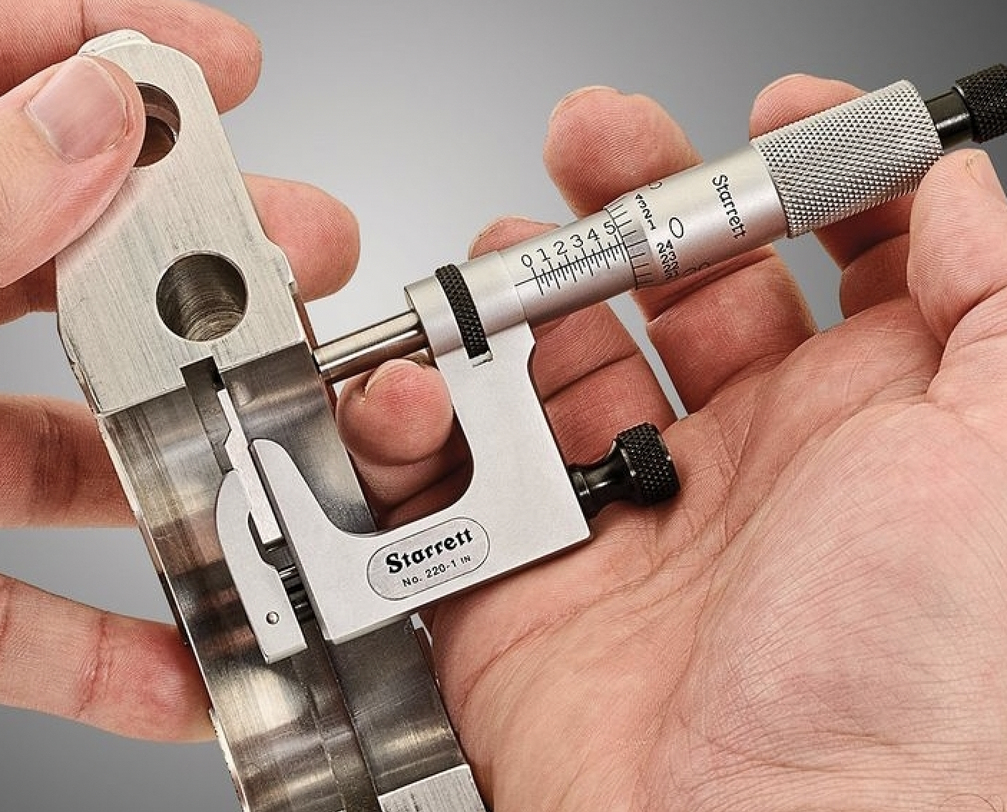
10 | Çok düşük | Oluşturulmuş veya bilinen herhangi bir test veya muayene yöntemi mevcut değil. | Hata Türü tespit edilmeyecek veya edilemeyecektir. | -

9 |  | Test veya muayene yönteminin, hata türünü tespit etme olasılığı çok düşüktür. | Hata Türünün, rastgele veya ara sıra yapılan denetlemeler ile tespit edilmesi kolay değildir. | -

8 | Düşük | Test veya muayene yönteminin, etkin veya güvenilir olduğu henüz kanıtlanmamıştır. (Örn. Tesisin yöntem hakkında tecrübesi çok az veya yok, G R&R sonuçları karşılaştırılabilir süreç veya bu uygulama üzerinde düşük, vb.) | Hata türünü veya hata nedenini tespit etmesi gereken bireysel muayene (görsel, dokunsal, işitsel), veya manuel ölçüm (niteliksel veya niceliksel) kullanımı. | Kontrol yöntemi <1 Yıllık Geçmiş Sahip GRR % 10 -% 20 aralığında Niteliksel Etkinlik % 85 - %90 aralığında

7 |  |  | Hata türünü veya hata nedenini tespit etmesi gereken makine-bazlı kontrol (ışıklı veya sesli uyarılı otomatik veya yarı-otomatik) veya koordinat ölçüm makinesi gibi bir kontrol ekipmanı kullanımı.

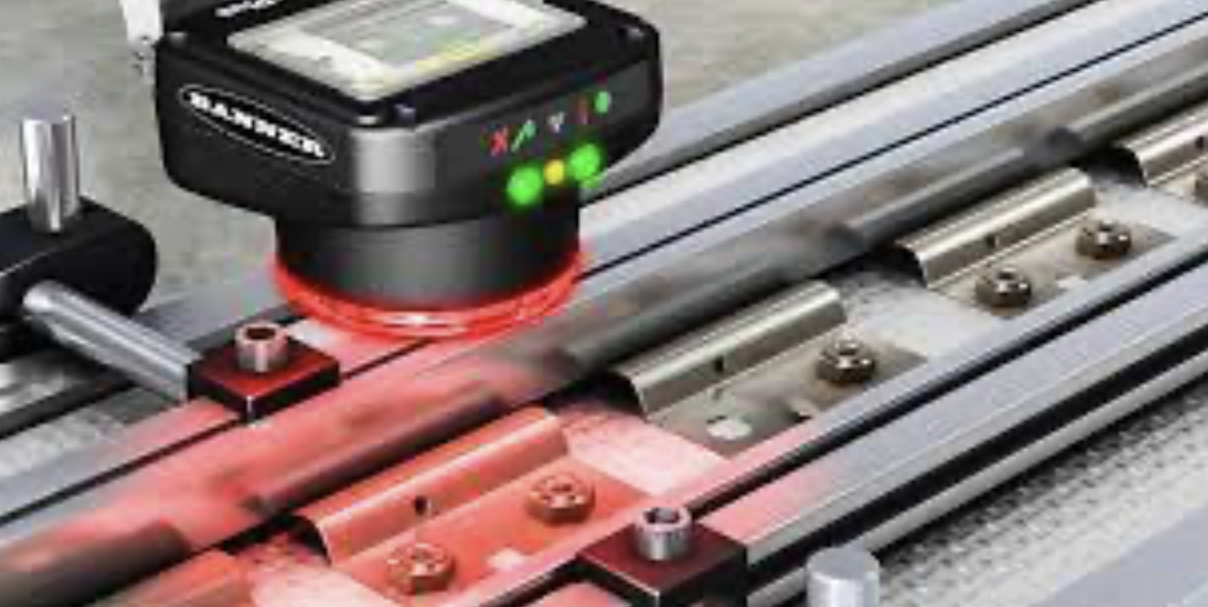
6 | Orta | Test veya muayene yönteminin etkin veya güvenilir olduğu kanıtlanmıştır (Örn. Tesisin yöntem hakkında tecrübesi var, GR&R sonuçlarıkarşılaştırılabilir süreç veya bu uygulama üzerinde kabul edilebilir, vb.) | Hata türünü veya hata nedenini tespit edecek olan bireysel muayene (görsel, dokunsal, işitsel), veya manuel ölçüm (niteliksel veya niceliksel) kullanımı. (Ürün numunesi kontrolü de dahil) | Kontrol yöntemi >1 Yıllık Geçmiş Sahip GRR % 10 altında Niteliksel Etkinlik >% 90
5 |  |  | Hata türünü veya hata nedenini tespit edecek olan makine-bazlı kontrol (ışıklı veya sesli uyarılı otomatik veya yarı-otomatik) veya koordinat ölçüm makinesi gibi bir kontrol ekipmanı kullanımı. (Ürün numunesi kontrolü de dahil)
4 | Yüksek | Sistemin etkili ve güvenilir olduğu kanıtlanmıştır (Örn. Tesisin yöntem hakkında aynı proses veya bu uygulama üzerinde tecrübesi var G R&R sonuçları karşılaştırılabilir süreç veya bu uygulama üzerinde kabul edilebilir, vb.) | Hata türünü sonraki işlemde tespit edecek olan makine-bazlı otomatik tespit yöntemi, daha fazla işlem yapılmasını engelleyecek veya sistem ürünü farklı olarak tanımlayacak ve proses içinde belirlenmiş ret alanına kadar otomatik olarak iletilmesine olanak sağlayacaktır.Farklı ürün, ürünün tesisten dışarı çıkmasını engelleyecek olan güçlü bir sistem tarafından kontrol edilecektir.
3 |  |  | Hata türünü istasyonda tespit edecek olan makine-bazlı otomatik tespit yöntemi, daha fazla işlem yapılmasını engelleyecek veya sistem ürünü farklı olarak tanımlayacak ve proses içinde belirlenmiş ret alanına kadar otomatik olarak iletilmesine olanak sağlayacaktır. Farklı ürün, ürünün tesisten dışarı çıkmasını engelleyecek olan güçlü bir sistem tarafından kontrol edilecektir.
2 |  | Tespit yönteminin etkili ve güvenilir olduğu kanıtlanmıştır (Örn. Tesisin yöntem hakkında tecrübesi var, hatasızlaştırma doğrulamaları, vb.). | Sebebi tespit edip, ortaya çıkmakta olan hata türünü (farklı ürün) önleyecek olan makine-bazlı tespit yöntemi.
1 | Çok yüksek | Hata türü tasarım edildiği gibi veya işlenmiş şeklinde fiziksel olarak üretilemez veya kanıtlanmış tespit yöntemleri, hata türünü veya hata nedenini daima tespit eder.
